distances
 | Amqui | Baie-Comeau | Grande-Rivière | New-Richmond | Rimouski | Rivière-du-Loup
Amqui | 0 | 68 | 311 | 178 | 102 | 209
Baie-Comeau | 68 | 0 | 345 | 213 | 100 | 240
Grande-Rivière | 311 | 345 | 0 | 133 | 413 | 520
New-Richmond | 178 | 213 | 133 | 0 | 280 | 387
Rimouski | 102 | 100 | 413 | 280 | 0 | 110
Rivière-du-Loup | 209 | 240 | 520 | 387 | 110 | 0

Distances routières établies par Transport Québec:
http://www.mtq.gouv.qc.ca/fr/information/distances/index1.asp
Pour le calcul concernant le montant à recevoir, il suffit d'indiquer le kilométrage
dans la case km = dans l'onglet rapport et le calcul se fait automatiquement.

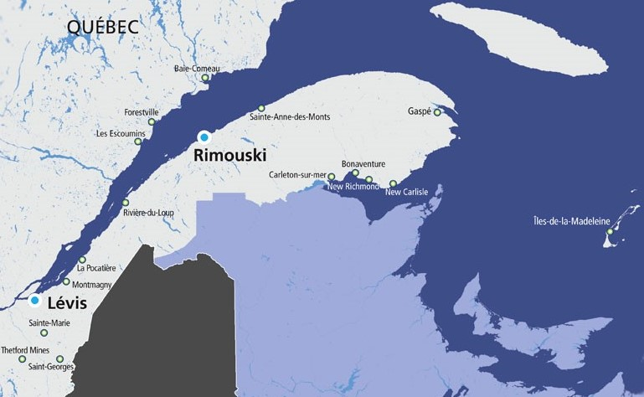

table repas | déjeuner | dîner | souper
jour 1 |  |  |  | 0
jour 2 |  |  |  | 0
jour 3 |  |  |  | 0
jour 4 |  |  |  | 0
jour 5 |  |  |  | 0
jour 6 |  |  |  | 0
jour 7 |  |  |  | 0
jour 8 |  |  |  | 0

